概述
[UE][G17]版本跑查质量标准

研究概述

研究背景：G17自2015年9月上线至今，已运营一年有余。自2016年1月执行周版本跑查制度以来，已累计发现并修复问题数量1000个以上，其中不乏重复的同类型问题
研究目的：回顾过往跑查工作中出现的各种可用性问题与界面规范问题，总结出现频率较高的问题内容，分享给策划、程序、QA，以提高后续内容的完成质量，减少复工成本
主要结论

（一）界面质量规范

 | 1、保障界面质量应优先关注文字与控件是否整齐美观，其中处于界面边缘的控件未沿着外边缘对齐是高频问题。此类问题客户端程序认真比对GUI设计稿与最终实现效果即可保障
 | 2、客户端制作界面的核心思路是布局要规整，层级要分明，状态要清晰，流程要顺畅。例如：无内容界面须有空状态处理，界面引导流程须不间断，关闭当前界面须返回上一层级
 | 3、界面的各项空间有各自要遵循的规范法则，请参阅正文阅读细则内容，此处须重视：文字须清晰可辨识，亮暗底板下须使用两套不同的色值，按钮应有按下态（通常是整体缩小）
 | 4、界面制作的同时应关注一些特殊情境的处理，例如玩家消费时须为玩家呈现货币栏显示当前已有货币数量，又如玩家处于封闭场景尝试离开时应提示玩家如何离开

（二）玩法与系统设计流程

 | 待完成

本页至此结束，感谢阅读！ 如有疑问，请联系 谢旭文（xxwn0655@corp.netease.com）

界面质量规范
界面质量规范

注：本篇内容总结以游戏中常见的规则规范作为信息基础，意在提醒开发人员在开发过程中需要关注哪些细节，后续设计的真实实现仍以UI与GUI设计稿为准

客户端质量规范

 | 规范类别 |  | 子类别 |  | 规范内容 | 重要程度 | 问题频率
 | 界面的对齐规范 |  | 文字对齐规则 |  | 1.1.1 同一行的文字内容，应保持固定的对齐规则，通常的做法是下底对齐与左边对齐 | 中 | 中
 |  |  |  |  | 1.1.2 文字处于独立状态需要居中时，应保证准确位于控件/界面的中轴线上 | 中 | 中
 |  |  |  |  | 1.1.3 文字处于对称分布状态时，两侧文字应延中轴线保持准确的轴对称 | 中 | 低
 |  |  |  |  | 1.1.4 当文字数量不一致时，或无法保证传统的左对齐与底对齐时，为保持整体美观整齐，应保持局部文字的对齐 | 低 | 低
 |  |  |  |  | 1.1.5 游戏中出现的并行文字，应保证文字之间距离相等 | 中 | 低
 |  |  | 控件对齐规则 |  | 1.2.1 界面应保证外边缘的控件整齐，防止个别控件超出边缘使界面在视觉上"凹凸不平" | 高 | 高
 |  |  |  |  | 1.2.2 同类的图形、图标应保持横向或纵向对齐，避免图标错位带来视觉上的"左出右进" | 中 | 低
 | 界面布局、层级、状态与流程管理 |  | 界面布局 |  | 2.1.1 界面内容不应超出界面既定的内容显示区域 | 高 | 低
 |  |  |  |  | 2.1.2 操作区域、信息显示区域等不同的界面区域须有分隔线 | 低 | 低
 |  |  | 界面层级 |  | 2.2.1 一级界面打开后，背后的主界面图标因不可点击，为避免视觉杂乱应当予以隐藏，场景底板压黑 | 低 | 低
 |  |  |  |  | 2.2.2 界面上文字信息的层级应高于图形图像的层级，避免遮盖影响信息阅读 | 中 | 低
 |  |  | 界面状态 |  | 2.3.1 当界面暂无任何信息时（如排行榜、好友列表暂空），不可保持空白，应提供特殊的文字或图样表明当前暂无内容 | 高 | 极高
 |  |  |  |  | 2.3.2 固定场景/情境下使用的界面，不应带出场景/情境之外 | 中 | 中
 |  |  | 界面流程 |  | 2.4.1 界面的引导流程应该是连续不中断的，且每一步引导都需要让玩家第一时间看到下一刻点击什么 | 高 | 低
 |  |  |  |  | 2.4.2 玩家关闭二级、三界界面时，应回退至上一层级界面而非直接关闭 | 高 | 高
 |  |  |  |  | 2.4.3 玩家打开界面时应自动定位至当前最适用信息位置 | 中 | 低
 | 文字与界面控件的使用规范 |  | 文字规范 |  | 3.1.1 须确保游戏内的文字可以被快速辨识：区分亮色与暗色底板使用正确的色值；为不易快速辨识的文字增加阴影或描边 | 高 | 极高
 |  |  |  |  | 3.1.2 游戏内的文字应使用正确的字体：界面标题与按钮文字使用隶书；其他文字使用手机默认字体 | 低 | 低
 |  |  |  |  | 3.1.3 游戏中的文字应使用全角（即中文）标点符号以保障规范性 | 低 | 中
 |  |  |  |  | 3.1.4 游戏中的各种货币、积分相关文字，在表述的时候应使用对应的图标替代 | 低 | 高
 |  |  | 颜色规范 |  | 3.2.1 物品、技能及其他游戏内带有品阶概念的信息，在界面各处出现应保持显示统一的品阶颜色（图标外框颜色与文字颜色） | 高 | 中
 |  |  |  |  | 3.2.2 文字颜色应随界面底板的亮暗程度进行调整，具体参看GUI提供的亮暗底板各自对应的色值体系 | 高 | 极高
 |  |  |  |  | 3.2.3 文字颜色符合游戏既有规则与常规意义：货币色值应随位数变化；红色代表禁止、条件不足而绿色代表推荐、满足要求 | 中 | 中
 |  |  | 按钮规范 |  | 3.3.1 按钮有正常与按下两种状态，如果按钮按下态是缩小效果，需保证按钮图形与文字同步缩小 | 中 | 极高
 |  |  |  |  | 3.3.2 点击游戏中的每一个按钮，要么生效，要么反馈不生效的具体原因（或按钮自身可解释为什么点击无效） | 高 | 中
 |  |  |  |  | 3.3.3 相邻按钮间距，即两个按钮中心点距离，不可少于7mm（运营期未发现明显问题，暂不举例） | 高 | 低
 |  |  |  |  | 3.3.4 按钮的响应区域尺寸，需要保证按钮可以被准确点击的次数超过70% | 高 | 低
 |  |  | 标签规范 |  | 3.4.1 已被选中的标签，应在当前页面可见，即玩家在界面上始终可以看到已选中的标签是什么 | 中 | 低
 |  |  |  |  | 3.4.2 界面打开时的默认选中标签，应该是玩家当前采用项 | 中 | 低
 |  |  |  |  | 3.4.3 标签的选中态与非选中态，应在各个界面中保持通用样式，当前常用形式是绿色底框（带箭头）+白色文字 | 低 | 中
 |  |  | 列表规范 |  | 3.5.1 当列表无法在当前页完整显示时，最后一个选项应做半行显示，以彰显后续还有选项；或在选项后添加向下指向的箭头 | 高 | 极高
 |  |  |  |  | 3.5.2 列表的箭头，在下拉之前是向下指向的，下拉之后是向上指向的 | 中 | 中
 |  |  | TIPS规范 |  | 3.6.1 当一个界面有TIPS存在时，玩家首次点击非TIPS区域会关闭TIPS，此时TIPS后边的界面按钮不得响应玩家点击 | 中 | 中
 |  |  |  |  | 3.6.2 如TIPS无法显示当前页完整内容，需限制TIPS高度，允许内部的内容可滑动查看 | 高 | 低
 |  |  |  |  | 3.6.3 TIPS应根据承载内容量自动调节宽度与高度 | 中 | 低
 |  |  | 输入规范 |  | 3.7.1 虚拟键盘及其他各类输入面板、列表菜单，不能遮挡输入框导致无法看到输入内容 | 高 | 中
 |  |  |  |  | 3.7.2 输入框需要时刻显示玩家最近输入的文字 | 高 | 低
 |  |  |  |  | 3.7.3 输入框要提供玩家快速清空内容的按钮 | 中 | 中
 |  |  |  |  | 3.7.4 游戏中通过加减号调整数量处，加减号都应响应长按操作，如数量选择范围较大，长按应可以使数量呈加速变化 | 高 | 低
 |  |  |  |  | 3.7.5 当玩家当前可兑换/购买的物品数量有限，输入兑换/购买的数字，不可超过当前可兑换/购买的数量 | 中 | 低
 |  |  | 资源规范 |  | 3.8.1 游戏中不应存在灰态按钮，如按钮不可点击，应保持原有形态仅将透明度调整为50% | 中 | 高
 |  |  |  |  | 3.8.2 道具的底框颜色，应根据此处是否有道具发生变化 | 低 | 高
 |  |  |  |  | 3.8.3 所有图标应有外框，且外边框层级应位于图片层级之上，使图标四边角都呈弧形角 | 中 | 中
 | 指定情境 注意事项 |  | 场景相关 |  | 4.1.1 玩家锁定在场景中，跳转地图时是否有不可跳转的文字提示，文字提示内容是否正确 | 高 | 高
 |  |  | 物资相关 |  | 4.2.1 界面上涉及消耗物品/货币/代币时，应在当前页展示玩家已拥有数量 | 高 | 中
 |  |  |  |  | 4.2.2 玩家获取召唤兽时须有文字信息提示；玩家获取物品或货币时，应提供获取文字信息与物品落袋效果 | 中 | 低

1.
界面的对齐规范

 | 界面的文字、控件需遵循一定的对齐规范，在需要应用左对齐、底对齐、居中、轴对称等方式时，位置需准确

 | 1.1 | 文字的对齐规则

 | 1.1.1 同一行的文字内容，应保持固定的对齐规则，通常的做法是下底对齐与左边对齐
 | 重要程度 | 问题频率 | 最迟修复 | 反馈目标
 | 中 | 中 | 全服外放 | 程序

文字通常以左对齐、底边对齐为标准
早期的商品名称与时间文字未对齐的BUG
早期的坐骑驯养界面经验与时间未对齐的BUG

 | 1.1.2 文字处于独立状态需要居中时，应保证准确位于控件/界面的中轴线上
 | 重要程度 | 问题频率 | 最迟修复 | 反馈目标
 | 中 | 中 | 全服外放 | 程序
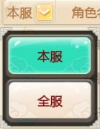
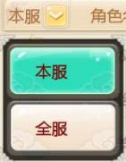

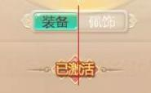

文字处于按钮的中央位置
文字处于按钮的偏左方位置
界面标题"战斗阵容"并未做到在界面上的有效居中
早期一键换装的已激活图标未有效居中

 | 1.1.3 文字处于对称分布状态时，两侧文字应延中轴线保持准确的轴对称
 | 重要程度 | 问题频率 | 最迟修复 | 反馈目标
 | 中 | 低 | 全服外放 | 程序

早期的龙战天下，苍龙营和水晶宫的文字摆放随意，与中轴线距离明显不同

 | 1.1.4 当文字数量不一致时，或无法保证传统的左对齐与底对齐时，为保持整体美观整齐，应保持局部文字的对齐
 | 重要程度 | 问题频率 | 最迟修复 | 反馈目标
 | 低 | 低 | 不做要求 | 程序
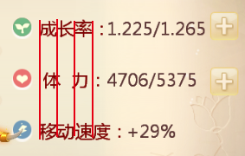

如上图当文字数量不一致时，"体"字应与"成"和"移"保持对齐，"力"字应与"率"和"速"保持对齐

 | 1.1.5 游戏中出现的并行文字，应保证文字之间距离相等
 | 重要程度 | 问题频率 | 最迟修复 | 反馈目标
 | 中 | 低 | 全服外放 | 程序
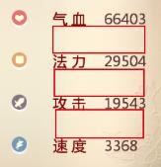
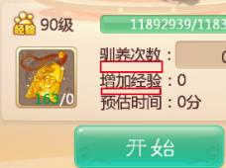

并行文字之间保持相等距离
并行文字之间的距离不等

 | 1.2 | 控件的对齐规则

 | 1.2.1 界面应保证外边缘的控件整齐，防止个别控件超出边缘使界面在视觉上"凹凸不平"
 | 重要程度 | 问题频率 | 最迟修复 | 反馈目标
 | 高 | 高 | 局部测试 | 程序
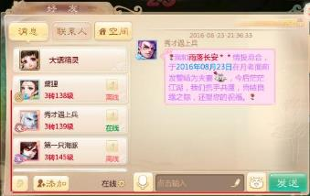
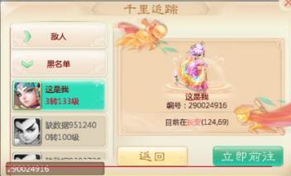

各个按钮、搜索框外边缘延红线对齐，保持规整
旧有的千里追踪界面搜索框外边缘超出成员列表、界面按钮的外边缘界限

 | 1.2.2 同类的图形、图标应保持横向或纵向对齐，避免图标错位带来视觉上的"左出右进"
 | 重要程度 | 问题频率 | 最迟修复 | 反馈目标
 | 中 | 低 | 全服外放 | 程序
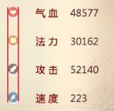
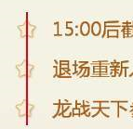

属性界面各属性图标纵向对齐
龙战天下早期规则界面星星图标不在同一轴线上
综合实力榜TIPS两按钮在纵向上位置有细微偏离

2.
界面布局、层级、状态与流程管理

 | 界面布局应保障所有界面内容控制于指定区域以内并存在明显的分界线，层级上以突出当前页、突出信息内容为基本原则，完整考虑界面的特殊状态与使用情境，并确保引导流程、回退流程的流畅顺利

 | 2.1 | 界面的布局管理

 | 2.1.1 界面内容不应超出界面既定的内容显示区域
 | 重要程度 | 问题频率 | 最迟修复 | 反馈目标
 | 高 | 低 | 局部测试 | 程序

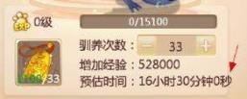

早期坐骑、召唤兽的驯养界面，预估时间超出文字显示的既定边界

 | 2.1.2 操作区域、信息显示区域等不同的界面区域须有分隔线
 | 重要程度 | 问题频率 | 最迟修复 | 反馈目标
 | 低 | 低 | 全服外放 | 程序
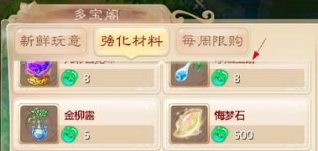

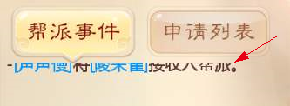

多宝阁的购买界面，上方标题区域与下方商品显示区域存在一条分隔线资源
帮派事件页面，上方标题与下方信息显示区域不尊在分隔线资源，缺少左侧多宝界面分隔线带来的立体感

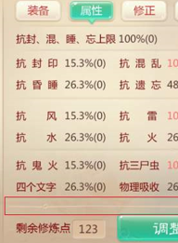
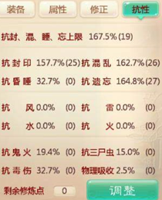

一键换装页面，上方属性显示区域与下方玩家操作区域中间存在分隔线资源
早期一键换装界面，上方属性显示区域与下方玩家操作区域中间无分隔，信息混杂

 | 2.2 | 界面的层级管理

 | 2.2.1 一级界面打开后，背后的主界面图标因不可点击，为避免视觉杂乱应当予以隐藏，场景底板压黑
 | 重要程度 | 问题频率 | 最迟修复 | 反馈目标
 | 低 | 低 | 全服外放 | 程序
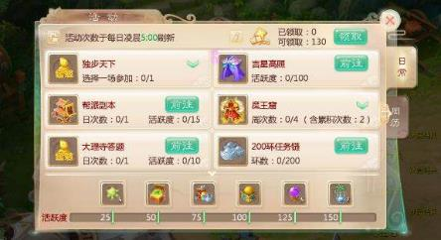

游戏内常规一级界面，打开后主界面图标全部隐藏，底板压黑

 | 2.2.2 界面上文字信息的层级应高于图形图像的层级，避免遮盖影响信息阅读
 | 重要程度 | 问题频率 | 最迟修复 | 反馈目标
 | 中 | 低 | 全服外放 | 程序
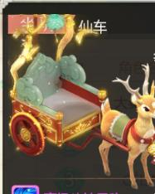

坐骑TIPS中坐骑造型遮盖背后文字标签
驯养令图标遮盖当前拥有驯养令数字

 | 2.3 | 界面的状态管理

 | 2.3.1 当界面上暂无任何信息时（如排行榜暂空、好友列表暂空），界面不可保持空白，应提供特殊的文字或图样表明当前暂无内容
 | 重要程度 | 问题频率 | 最迟修复 | 反馈目标
 | 高 | 极高 | 局部测试 | 程序
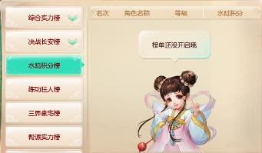
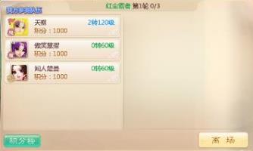
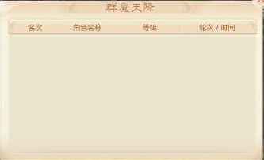

排行榜暂无信息时，使用小精灵提示"还没开启"
早期决战长安右半边没有观战内容时完全空白
早期群魔天降排行榜无玩家姓名时完全空白

 | 2.3.2 固定场景/情境下使用的界面，不应带出场景/情境之外
 | 重要程度 | 问题频率 | 最迟修复 | 反馈目标
 | 中 | 中 | 全服外放 | 程序
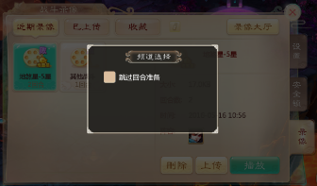
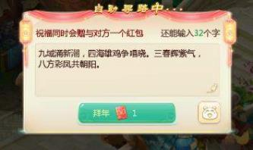

早期玩家在观战界面设置频道选择，退出观战后设置界面也被带回上一层级（此时应关闭）
起初春节红包界面在家园中点击购买红包，会带着该界面跳转到长安走向杂货铺（此时应关闭）

 | 2.4 | 界面的流程管理

 | 2.4.1 界面的引导流程应该是连续不中断的，且每一步引导都需要让玩家第一时间看到下一刻点击什么
 | 重要程度 | 问题频率 | 最迟修复 | 反馈目标
 | 高 | 低 | 局部测试 | 策划
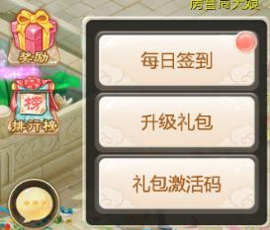
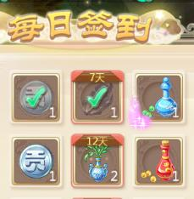
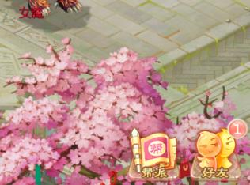
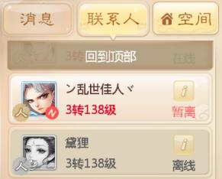

每日签到奖励从奖励图标特效环绕->每日签到红点->具体物品特效环绕，整个引导流程连续不中断
早期玩家看到好友图标信息提醒时，进入好友界面找不到该信息提醒在哪，连续滑动好友列表后发现信息提醒来自于一个已下线玩家，被隐藏在大量的在线好友下方

 | 2.4.2 玩家关闭二级、三界界面时，应回退至上一层级界面而非直接关闭
 | 重要程度 | 问题频率 | 最迟修复 | 反馈目标
 | 高 | 高 | 全服外放 | 策划
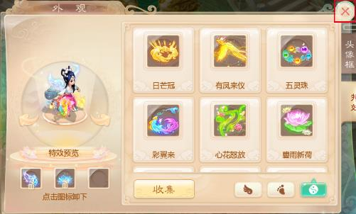
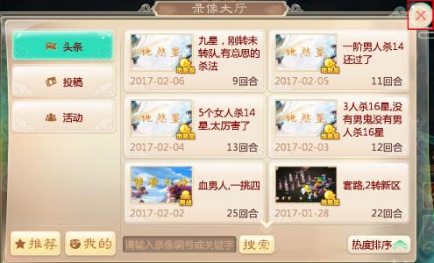

由于外观界面是从包裹界面打开的，故关闭外观界面会回退至包裹界面
早期录像大厅关闭后会回到主界面，但由于录像大厅是从设置界面的录像切页中打开的，故关闭后须返回设置界面的战斗录像切页

 | 2.4.3 玩家打开界面时应自动定位至当前最适用信息位置
 | 重要程度 | 问题频率 | 最迟修复 | 反馈目标
 | 中 | 低 | 全服外放 | 策划
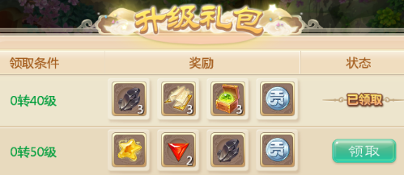
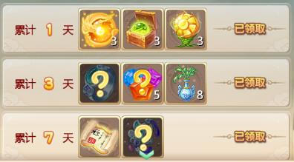

升级礼包玩家领取完低等级奖励后，后续每次打开界面自动定位至适应当前等级的礼包位置
起初吉星高照界面奖励内容领取完前三项后，再次打开界面依然会停留在上图状态，后修正为自动定位至最近奖励

3.
文字与界面控件的使用规范

 | 1.界面文字：应保持清晰可辨识，字体与标点正确，游戏内变量尽量用图标展示 2.文字颜色：应保证游戏内物资使用正确的品阶颜色，各个界面的色值区分好亮暗底板的使用情境，颜色使用符合玩家常识 3.按钮规则：按钮须有正常与按下两种状态，不生效按钮须给出不生效的明确反馈，按钮之间的间距适应防止误触，按钮响应区尺寸须保证易点击 4.标签规则：玩家在界面上须可看到当前选中标签，被选中标签的样式与字色符合通用标准，每次打开界面应默认选中当前使用标签内容 5.列表规则：如果列表无法在单页显示完整须有下拉暗示，列表展开按钮的箭头方向须正确 6.TIPS规则：当界面上存在TIPS时，点击非TIPS区域应首先关闭TIPS，不可穿透点击其他按钮或关闭界面；TIPS应保证内容可完整呈现；框体尺寸根据内容量自适应 7.输入规则：输入面板不遮盖已输入内容；允许玩家看到最近输入的信息；允许快速清空输入内容；数量调整加减号须响应长按；数量输入上限为玩家可操作的上限 8.资源规则：游戏中不使用灰态按钮，不可点击按钮用半透明形式展现；物品底框样式根据当前是否有物品调节；图标外框层级应位于图片之上

 | 3.1 | 文字的使用规范

 | 3.1.1 须确保游戏内的文字内容都可以被快速辨识：区分好亮色与暗色底板使用正确的色值；为不易快速辨识的文字增加阴影或描边
 | 重要程度 | 问题频率 | 最迟修复 | 反馈目标
 | 高 | 极高 | 局部测试 | 程序

如上图所示，所有数字为保证辨识清晰，每个数字都添加了1px的阴影
宠物与坐骑驯养令，数字颜色用错且未添加阴影效果，与左图比较可以明确感知数字较难快速辨识
早期群魔天降玩法弹幕因缺少文字描边，在遇到与背景色接近的情况时无法辨识

 | 3.1.2 游戏内的文字应使用正确的字体：界面标题与按钮文字使用隶书；其他文字使用手机默认字体
 | 重要程度 | 问题频率 | 最迟修复 | 反馈目标
 | 低 | 低 | 全服外放 | 程序
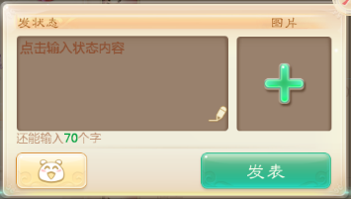
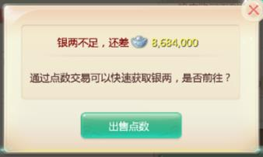

如上图按钮文字"发表"为隶书
上图按钮文字"出售点数"字体错误，未使用隶书

 | 3.1.3 游戏中的文字应使用全角（即中文）标点符号以保障规范性
 | 重要程度 | 问题频率 | 最迟修复 | 反馈目标
 | 低 | 中 | 全服外放 | 程序

环数使用中文标点
初期已领取使用了英文标点

 | 3.1.4 游戏中的各种货币、积分相关文字，在表述的时候应使用对应的图标替代
 | 重要程度 | 问题频率 | 最迟修复 | 反馈目标
 | 低 | 高 | 全服外放 | 程序
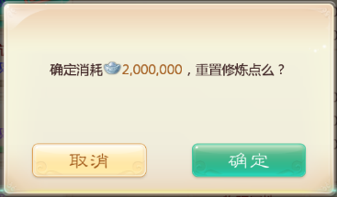
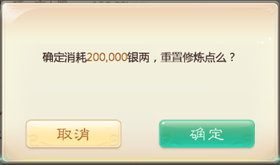

信息呈现以【银两图标+数字】的形式展现
信息呈现以【数字+文字】的形式展现

 | 3.2 | 颜色的使用规范

 | 3.2.1 物品、技能及其他游戏内带有品阶概念的信息，在界面各处出现应保持显示统一的品阶颜色（图标外框颜色与文字颜色）
 | 重要程度 | 问题频率 | 最迟修复 | 反馈目标
 | 高 | 中 | 局部测试 | 程序
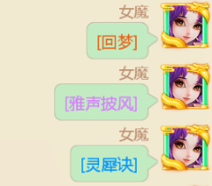
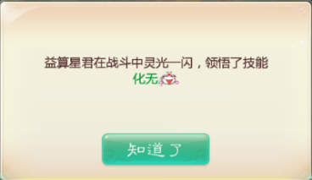

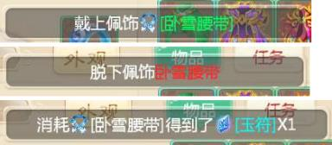

聊天面板发送出的道具文字颜色与品阶一致
珍稀技能领悟时，文字颜色与技能品阶不一致
初期套装系统"同一部件"在三条TELL ME中使用不同颜色

 | 3.2.2 文字颜色应随界面底板的亮暗程度进行调整，具体参看GUI提供的亮暗底板各自对应的色值体系
 | 重要程度 | 问题频率 | 最迟修复 | 反馈目标
 | 高 | 极高 | 局部测试 | 程序
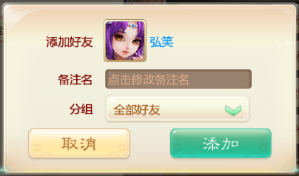
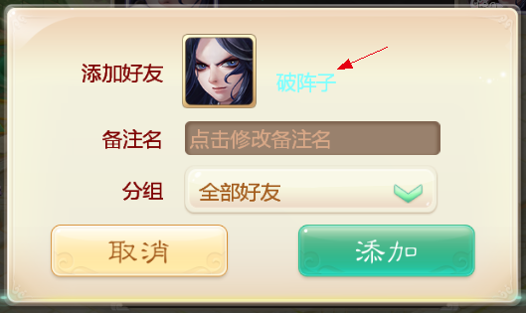

添加好友界面好友名字使用了正确的一转姓名颜色
初期添加好友界面好友名字误用了暗色底板下的一转色值

 | 3.2.3 文字颜色应符合游戏既有规则与常规意义：大话货币色值应随位数变化；红色文字代表禁止、条件不足而绿色文字代表推荐、满足要求
 | 重要程度 | 问题频率 | 最迟修复 | 反馈目标
 | 中 | 中 | 全服外放 | 程序
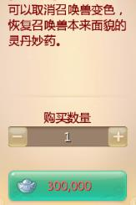
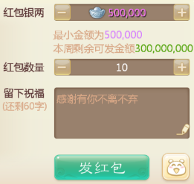

购买商品/道具，银两/积分不足时，数字显示为红色
玩家发送帮派或世界红包银两不足时，数字未做红

 | 3.3 | 按钮的使用规范

 | 3.3.1 按钮有正常与按下两种状态，如果按钮按下态是缩小效果，需保证按钮图形与文字同步缩小
 | 重要程度 | 问题频率 | 最迟修复 | 反馈目标
 | 中 | 极高 | 全服外放 | 程序




地图框存在正常态与按下态
见上图帮派按钮，存在正常态与按下态
早期魔王前殿按下时，圆圈中的图标缩小，其他部分不变
早期回梦丹界面，种族图标按下时，图标缩小文字不缩小

 | 3.3.2 点击游戏中的每一个按钮，要么生效，要么反馈不生效的具体原因（或按钮自身可解释为什么点击无效）
 | 重要程度 | 问题频率 | 最迟修复 | 反馈目标
 | 高 | 中 | 局部测试 | 策划

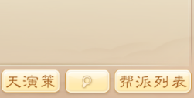
帮派界面天演策按钮点击无效，系统会反馈玩家"需要先建设科技府，建设完成后才可查看具体内容"
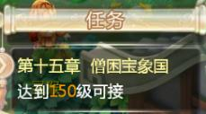
剧情任务点击不生效且无信息反馈，但是任务说明中清楚呈现150级可接，玩家自知未到150级，所以不会产生误会
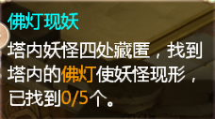
以雁塔任务点击无效为例，其实点击可反馈"请在塔内仔细搜寻佛灯"，否则玩家不清楚是系统卡顿还是只是点击无效


队员处于队伍中的状态时，点击寻路、场景跳转等按钮，没有任何效用也无操作反馈，如队员点击帮派界面"回到帮派"按钮

 | 3.3.3 相邻按钮间距，即两个按钮中心点距离，不可少于7mm（运营期未发现明显问题，暂不举例）
 | 重要程度 | 问题频率 | 最迟修复 | 反馈目标
 | 高 | 低 | 局部测试 | UI

 | 3.3.4 按钮的响应区域尺寸，需要保证按钮可以被准确点击的次数超过70%，如不确定尺寸是否合适，请程序、QA、UE分别在手机上每人次进行10次的点击测试
 | 重要程度 | 问题频率 | 最迟修复 | 反馈目标
 | 高 | 低 | 局部测试 | 程序
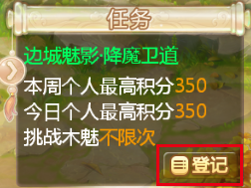
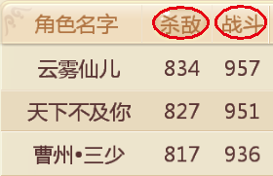

图中登记按钮是按钮中的按钮，因尺寸较小手机上不易点击，将点击区域扩大至红框所示范围
帮派战报战绩统计界面，所有列表标题的点击区域都限制在红圈范围内，在手机上点击较难

 | 3.4 | 标签的使用规范

 | 3.4.1 已被选中的标签，应在当前页面可见，即玩家在界面上始终可以看到已选中的标签是什么
 | 重要程度 | 问题频率 | 最迟修复 | 反馈目标
 | 中 | 低 | 全服外放 | 程序

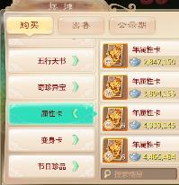
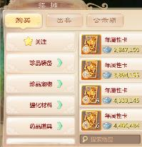
起初摆摊界面玩家关闭后再打开，商品仍然默认此前的商品，但是标签未设置为对应位置，后已修改

起初套装图鉴乍一打开时，显示具体套装内容但是左侧标签未对应展开，玩家无法快速获知当前显示的套装内容是划分在左侧哪个标签之下的，后已修改

 | 3.4.2 界面打开时的默认选中标签，应该是玩家当前采用项
 | 重要程度 | 问题频率 | 最迟修复 | 反馈目标
 | 中 | 低 | 全服外放 | 策划
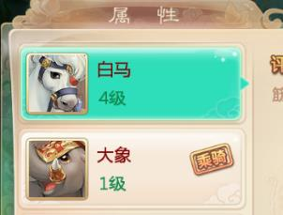
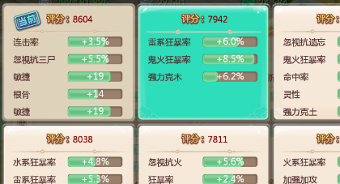

起初坐骑界面打开时，不论玩家乘骑的是哪一个坐骑，都会默认选中第一个坐骑，后已修改
起初高级炼化界面，无论玩家此前选定了第几个属性框，关闭后再次开启预览，系统都会默认选中第一个，而不是当前选定的，后已修改

 | 3.4.3 标签的选中态与非选中态，应在各个界面中保持通用样式，当前常用形式是绿色底框（带箭头）+白色文字
 | 重要程度 | 问题频率 | 最迟修复 | 反馈目标
 | 低 | 中 | 全服外放 | 程序


 | 3.5 | 列表的使用规范

 | 3.5.1 当列表无法在当前页完整显示时，最后一个选项应做半行显示，以彰显后续还有选项；或在选项后添加向下指向的箭头
 | 重要程度 | 问题频率 | 最迟修复 | 反馈目标
 | 高 | 极高 | 局部测试 | UI




每日签到奖励页面，最后一行显示部分内容证明后续还有更多奖励
起初龙战天下的替补栏位正好显示到第10位，后续替补未做半行显示也没有向下翻页的箭头
郭老板回收道具界面，恰好显示六行道具内容，没有半行或箭头暗示玩家可以向下翻页

 | 3.5.2 列表的箭头，在下拉之前是向下指向的，下拉之后是向上指向的
 | 重要程度 | 问题频率 | 最迟修复 | 反馈目标
 | 中 | 中 | 局部测试 | 程序





包裹界面列表下拉前与下拉后的箭头指向方向是正确的
好友群聊筛选时，列表展开后箭头方向错误
起初活动面板设置奖励获取难度时，列表展开后箭头方向错误

 | 3.6 | TIPS的使用规范

 | 3.6.1 当一个界面有TIPS存在时，玩家首次点击非TIPS区域会关闭TIPS，此时TIPS后边的界面按钮不得响应玩家点击
 | 重要程度 | 问题频率 | 最迟修复 | 反馈目标
 | 中 | 中 | 全服外放 | 策划



摆摊界面展开装备TIPS，点击非TIPS区域会关闭TIPS，而其他按钮不会响应点击
此前召唤兽遗忘技能验证码确认界面，展开TIPS后点击红框所示区域会直接关闭整个界面

 | 3.6.2 如TIPS无法显示当前页完整内容，需限制TIPS高度，允许内部的内容可滑动查看
 | 重要程度 | 问题频率 | 最迟修复 | 反馈目标
 | 高 | 低 | 局部测试 | 程序



游历四方功绩，内容长度超出屏幕之外，且超出部分无法通过滑动查看
起初好友群聊下拉菜单，底框会超出屏幕区域，且下拉后会立刻回弹，无法查看后续内容

 | 3.6.3 TIPS应根据承载内容量自动调节宽度与高度
 | 重要程度 | 问题频率 | 最迟修复 | 反馈目标
 | 中 | 低 | 全服外放 | 程序



高度自适应
高度未做自适应，下半边被留白

 | 3.7 | 输入项的使用规范

 | 3.7.1 虚拟键盘及其他各类输入面板、列表菜单，不能遮挡输入框导致无法看到输入内容
 | 重要程度 | 问题频率 | 最迟修复 | 反馈目标
 | 高 | 中 | 局部测试 | 程序





早期手机绑定界面，输入手机号时，虚拟键盘遮盖输入框，玩家无法看到自己输入了什么内容
起初活动面板设置奖励获取难度时，选项遮盖半行已选内容

 | 3.7.2 输入框需要时刻显示玩家最近输入的文字
 | 重要程度 | 问题频率 | 最迟修复 | 反馈目标
 | 高 | 低 | 局部测试 | 程序



如朋友圈状态玩家开始输入第六行文字后，系统将第一行文字向上推移开始显示第六行刚刚输入的文字内容
起初帮派公告编辑页面，即使玩家开始输入第五行文字，系统仍然保持显示前四行，玩家无法查看最新输入的文字，后已修改

 | 3.7.3 输入框要提供玩家快速清空内容的按钮
 | 重要程度 | 问题频率 | 最迟修复 | 反馈目标
 | 中 | 中 | 全服外放 | 程序


目前游戏内多数输入框会附带上图所示一键清空按钮，帮助玩家快速删除所有输入内容

 | 3.7.4 游戏中通过加减号调整数量处，加减号都应响应长按操作，如数量选择范围较大，长按应可以使数量呈加速变化
 | 重要程度 | 问题频率 | 最迟修复 | 反馈目标
 | 高 | 低 | 局部测试 | 程序



因玩家属性点较多，加点长按以10为单次变化单位以节省时间
起初郭老板处出售道具时，数量选择的加减号不支持长按，玩家只能通过连续点击或数字键盘调整数量，后已修复

 | 3.7.5 当玩家当前可兑换/购买的物品数量有限，输入兑换/购买的数字，不可超过当前可兑换/购买的数量
 | 重要程度 | 问题频率 | 最迟修复 | 反馈目标
 | 中 | 低 | 全服外放 | 策划




备注：如果玩家处于左图状态点击购买按钮会跳转至充值页面，则不需要遵循此规则，区分原则是"玩家输入超出当前可购数量的数字"是否是有意义的

因为玩家只能购买23个龙之骨，所以即便玩家输入99，系统也会自动调整为23
起初多宝阁不管玩家当前可以购买多少商品，任凭玩家输入任意数字

 | 3.8 | 常用资源的使用规范

 | 3.8.1 游戏中不应存在灰态按钮，如按钮不可点击，应保持原有形态仅将透明度调整为50%
 | 重要程度 | 问题频率 | 最迟修复 | 反馈目标
 | 中 | 高 | 局部测试 | 程序

不可点击按钮处于透明状态
不应使用灰态按钮

 | 3.8.2 道具的底框颜色，应根据此处是否有道具发生变化
 | 重要程度 | 问题频率 | 最迟修复 | 反馈目标
 | 低 | 高 | 全服外放 | 程序

无道具时亮色底框有道具时暗色底框
起初魔王窟斩妖令界面，斩妖令的物品底框没有使用暗色底框
起初套装图鉴页面，套装的物品底框没有使用暗色底框

 | 3.8.3 所有图标应有外框，且外边框层级应位于图片层级之上，使图标四边角都呈弧形角
 | 重要程度 | 问题频率 | 最迟修复 | 反馈目标
 | 中 | 中 | 全服外放 | 程序

召唤兽图鉴界面，图标外框层级位于图片之上，所以图片四角都是弧形角
玩家已有的召唤兽列表，图标外框层级位于图片之下，所以四角都是90度角
坐骑限时体验券物品落袋时，图片没有外边框，效果就是一个正方形图片

4.
指定情境注意事项

 | 4.1 | 场景相关

 | 4.1.1 玩家锁定在场景中，跳转地图时是否有不可跳转的文字提示，文字提示内容是否正确
 | 重要程度 | 问题频率 | 最迟修复 | 反馈目标
 | 高 | 高 | 局部测试 | 策划

大雁塔场景中玩家点击活动日程寻路、点击大地图寻路、点击任务栏寻路，都会弹出上述TELL ME
早期独步天下点击场景跳转按钮都没有反应，也无反馈
谁是卧底玩法进行中时点击场景跳转按钮，反馈信息是"点击谁是卧底按钮离开"，信息错误，应为"点击左上角退场按钮离开"

 | 4.2 | 物资相关

 | 4.2.1 界面上涉及消耗物品/货币/代币时，应在当前页展示玩家已拥有数量
 | 重要程度 | 问题频率 | 最迟修复 | 反馈目标
 | 高 | 中 | 局部测试 | UI




早期家具购买页面弹出时，屏幕顶部是没有货币栏的，玩家不知道自己当前拥有多少银两
召唤兽洗练界面清晰呈现当前拥有的材料数量与每次消耗的材料数量
科技令上交界面，未显示玩家当前拥有多少科技令

 | 4.2.2 玩家获取召唤兽时须有文字信息提示；玩家获取物品或货币时，应提供获取文字信息与物品落袋效果
 | 重要程度 | 问题频率 | 最迟修复 | 反馈目标
 | 中 | 低 | 全服外放 | 程序




玩家获取游戏物品时，有物品落袋效果，且有TELL ME告知玩家你购买/获得了XXXX
起初春节菜肴制作界面，制作菜品时仅有物品落袋，无信息呈现获取了什么
起初端午活动的任务道具如粽叶、糯米，获取时只有落袋效果，无信息告知获取了什么

本页至此结束，感谢阅读！ 如有疑问，请联系 谢旭文（xxwn0655@corp.netease.com）

